報告書
（様式）AFC20220720
異常処置報告書 |  |  |  |  |  |  |  |  | 旭化成ファインケム（株）
 |  |  |  | 確認 | 確認 | 許可 |  |  | 作成
件名 | TP-112ポンプ故障 |  |  |  |  | 課長 | 係長 | 職長 | 岩戸 2023.04.14
発生日時 | 2023-02-03 | 工程 | 活性剤工程
発見者 | 岩戸 | 応援者 | 高橋（良）、高田、吉本
異常内容 |  | 原因（推定） |  | 対応
・ 2月3日（日）15：00 単蒸留完了後、TT-19に移送し排水を行おうとしたがポンプ（TP-112）が動かなかった。 ※排水がなかったので1日ほどポンプを停止していた。） |  | 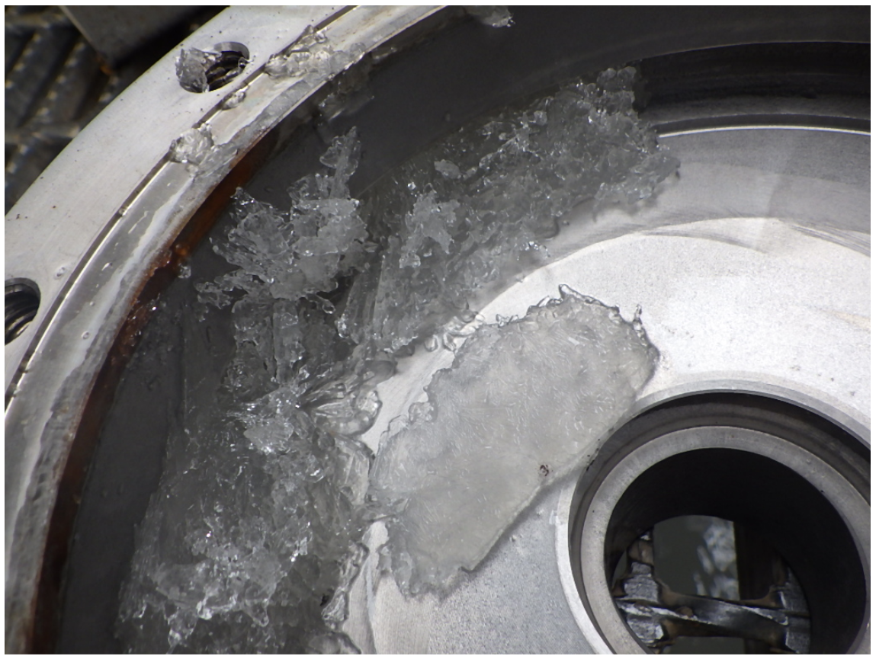 １）現場調査 ・1日ほど停止してからの運転。 ２）保全調査 ・設技富高さん立ち合いの元。サーマルのトリップ確認、解除。再運転、「ＳＷを入れた直後にアンペアが振り切り。ポンプの方も動かない。」ことを確認した。 ⇒結果：①ポンプの異音なし：動かない。②触手にて温度確認：異常なし、③ベアリングモニター正常範囲。④アンメーター、電流値 振り切り。 ・設技、富高さん富山さん立ち合いの元もう一度実施。再々運転、ＳＷを入れた直後にアンペアが振り切り。ポンプの方も動かない。 ３）ポンプ内部の液が固まっている事が想定される ※硫酸ナトリウム析出の懸念あり？ 2/6月曜日にﾎﾟﾝﾌﾟ点検にて確認 |  | 1）応急対応 ・現場調査：※現場タッチパネルアラーム確認。ポンプのサクション、デリベリ側の詰まりが無いか確認の為水押しを行ったがTT-19の液面計が上昇したので配管内に詰まりが無い事確認した。 ・連絡：職長に連絡、状況を説明した。（15：41） ２）保全対応 ・工程担当者に工事依頼作成 （設技富山さんに連絡済み2/6日に点検予定）ポンプの状態を確認してもらう ・サクション、デリベリライン水押し洗浄 ・生産調整依頼 ３）今後の対応 ・2/6 部品が有れば半日で工事完了⇒完了 ・部品がない場合は、1週間ほど運転できないため変更管理にてNT-29にて排水する変更管理を計画中⇒無し。 ・ポンプケーシング部に結晶が析出していた場合、ケーシング部にSTMトレース、保温を設置の検討(ポンプ耐熱注意仕様要確認)。 ・ポンプ停止時の操作(洗浄)を再確認。 ４）経過 ・2023/2/7メンテナンス結果 ・ケーシング部に結晶確認。 ・固形物除去及び洗浄実施後、スムーズにインペラが回転することを確認。 ・結晶固着が原因にて送液不良となった。 ５）生産の影響 ・1日遅れとなるが、2月度バッチ数に変更なし。 ６) 廃液管理について 「マスバランスシート」より以下の割合で塩が含まれる。 ・NaCL … 317Kg(5％) ・Na2SO4 … 1,006Kg(16％) 「溶解度シート」より、内温20度以下になると温度差分のNa2SO4が析出する。 固結対策としてタンク内温を50℃以上で管理している(タンクジャケットに蒸気が入る)フロー参照。 L：50℃、H:60℃※蒸気バルブ自動開閉。 今回はポンプ停止時の洗浄が不十分でポンプケーシングにて温度が低下し析出した。 配管のつまりは確認されなかった。

(廃液情報)

 | NaCl溶解度 | NaCl生成量
 | 1 | 1
 | Na2SO4溶解度 | Na2SO4生成量
 | 1 | 1

この差分が析出
析出しない

コメント | （中島2/7コメント） ・素早い対応ご苦労様でした。 ・硫酸Naが析出するメカニズムを追記して下さい。32℃以下になると結晶水を取り込んで、析出が起きます。さらに温度が下がり-1.2℃まで下がると共晶状態（氷）となり、析出します。温度管理がどのようになっていたのかも追記して下さい。

